Resumen de ajuste
Resumen de ajuste por lotes: Profesionales de la enseñanza Generado por: Hery Fecha: domingo, 2 de abril de 2023 20:08:53

Nombre | Sexo | Edad | NivelDe_Estudios | Tamano_Empresa | Sueldo | Años_Trabajados | Año_Recoleccion
Rango | 5-Ocupacion23-ProfesionalesDeEn!A1:A706 | 5-Ocupacion23-ProfesionalesDeEn!B1:B706 | 5-Ocupacion23-ProfesionalesDeEn!C1:C706 | 5-Ocupacion23-ProfesionalesDeEn!D1:D706 | 5-Ocupacion23-ProfesionalesDeEn!E1:E706 | 5-Ocupacion23-ProfesionalesDeEn!F1:F706 | 5-Ocupacion23-ProfesionalesDeEn!G1:G706
Mejor ajuste (ordenado por AIC) | RiskKumaraswamy(0.45583;0.060696;0;2) | RiskInvgauss(38.05;429.912) | RiskPearson5(70.384;311.42) | RiskPearson6(6.9822;0.8811;1.3864) | RiskGamma(3.4652;1238.6) | RiskExpon(11.668) | RiskLognorm(2020;0.99945)
Función | #NAME? | #NAME? | #NAME? | #NAME? | #NAME? | #NAME? | #NAME?
AIC | -15960.8645 | 5336.2882 | 1115.9613 | 6647.843 | 12776.8097 | 4876.1745 | 2003.942
Mínimo | 0 | 0 | 0 | 0 | 0 | 0 | 0
Máximo | 2 | +∞ | +∞ | +∞ | +∞ | +∞ | +∞
Media | 1.821932 | 38.04965 | 4.4883 | N/D | 4291.972 | 11.66809 | 2019.967
Moda | 2 | 33.33208 | 4.3626 | 4.409072 | 3053.377 | 0 | 2019.967
Mediana | 1.999952 | 36.44752 | 4.4456 | 15.908113 | 3886.919 | 8.0877 | 2019.967
Desv. estándar | 0.443727 | 11.31973 | 0.5428 | N/D | 2305.648 | 11.66809 | 0.999
Gráfico

Correlación | Sexo | Edad | NivelDe_Estudios | Tamano_Empresa | Sueldo | Años_Trabajados | Año_Recoleccion
Sexo | 1.000
Edad | -0.104 | 1.000
NivelDe_Estudios | -0.057 | -0.025 | 1.000
Tamano_Empresa | 0.012 | 0.053 | 0.192 | 1.000
Sueldo | -0.056 | 0.520 | 0.076 | -0.007 | 1.000
Años_Trabajados | -0.054 | 0.740 | 0.004 | -0.032 | 0.585 | 1.000
Año_Recoleccion | 0.024 | 0.072 | 0.025 | 0.009 | 0.051 | 0.129 | 1.000

Simulacion
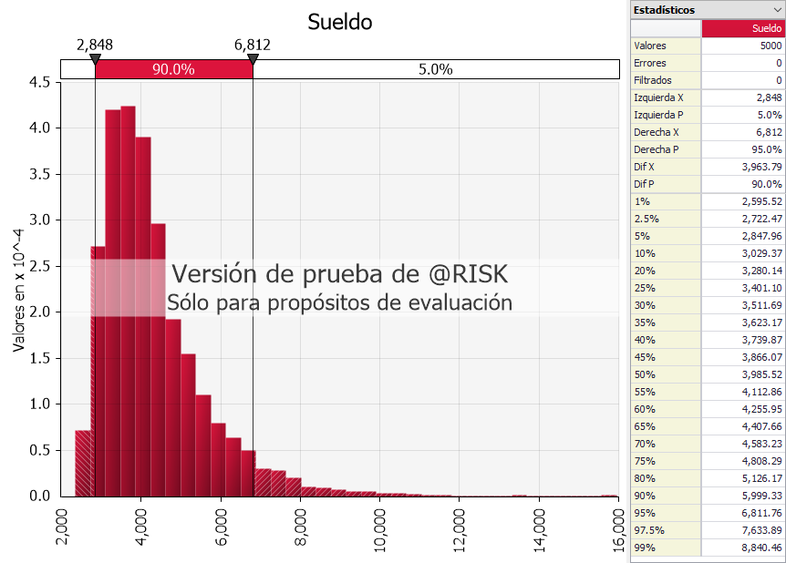
Edad | #NAME? | 39.31686
Años_Trabajados | #NAME? | 103.4051
Intercepto |  | 1589.44
Sueldo | #NAME?

Media | #NAME? | Moda | #NAME? | Desviacion Estandar | #NAME?
Min | #NAME? | Max | #NAME?

